Баг-репорты
ID | Окружение | Наименование бага | Шаги воспроизведения | Ожидаемый результат | Актуальный результат | Статус | Приоритет | Исполнитель | Вложения | Комментарий
B-01 | Windows 10 Домашняя х64; Яндекс Браузер Версия 23.11.3.935 (64-bit); 1920x1080 | Время на дашборде "Безполезный вмджет" не соответствует системному времени и не соответствует времени часового пояса (UTC+3) | 1. Авторизоваться под тестовым пользователем 2. Открыть стартовую страницу в браузере https://base.auraep.ru/ 3. Проверить элементы дашборда - заголовок; - текущее время | На дашборде отображается: - заголовок "Бесполезный виджет" - текущее время (UTC+3) в формате hh:mm - текущеая дата и время (UTC+3) в формате date:month: hh:mm | Время на дашборде не соответствует системному времени и несоответствует времени ни одного из часовых поясов (UTC+3) | Open | Medium | не назначен |  | При загрузке страницы время отображается корретно, по истечении некоторого времени часы начинают то отстовать, то спешить
B-02 | Windows 10 Домашняя х64; Яндекс Браузер Версия 23.11.3.935 (64-bit); 1920x1081 | Не осуществляется переход по ссылке в дашборде Бюджет | 1. Авторизоваться под тестовым пользователем 2. Открыть стартовую страницу в браузере https://base.auraep.ru/ 3. Кликнуть по ссылке-заголовку "Бютжет" | уточнить требования | Ресурс заблокирован | Hold | Blocked | не назначен | 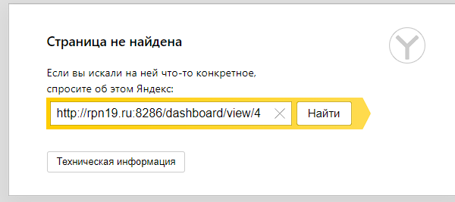 | неоходимо уточнить как должна работать ссылка
B-03 | Windows 10 Домашняя х64; Яндекс Браузер Версия 23.11.3.935 (64-bit); 1920x1081 | Неверно отображаются номера задач, поставленных пользователю на дашборде "Задачи" | 1. Авторизоваться под тестовым пользователем 2. Создать задачу для авторизованного пальзователя в разделе "Проектные задачи" 3. Открыть стартовую страницу в браузере https://base.auraep.ru/ 4. Проверить номер задачи, номер задачи на дажборде должен совпадать с номером созданной задачи | уточнить требования | Отображается порядковый номер задачи в таблице | Hold | Low | не назначен |  | неоходимо уточнить что должен отображать столбец №
B-04 | Windows 10 Домашняя х64; Яндекс Браузер Версия 23.11.3.935 (64-bit); 1920x1081 | Раздел "Проектные задачи". Можно назначить задачу с установленной датой завершения в прошедшем времени | 1. Авторизоваться под тестовым пользователем 2. Создать задачу для авторизованного пальзователя в разделе "Проектные задачи", указать дату завершения в прошедшем времени | уточнить требования | Создана задача с датой завершения в прошедшем времени | Hold | Medium | не назначен |  | необходимо уточнить функционал
B-05 | Windows 10 Домашняя х64; Яндекс Браузер Версия 23.11.3.935 (64-bit); 1920x1081 | Дашборд "Задачи". В столбце Время выполнения отображается отрицательные значения | 1. Авторизоваться под тестовым пользователем 2. Создать задачу для авторизованного пальзователя в разделе "Проектные задачи", указать дату завершения в прошедшем времени 3. Открыть стартовую страницу в браузере https://base.auraep.ru/ 4. Проверить столбец Время выполнения в таблице дажборда "Задача" | уточнить требования | В столбце Время выполнения отображается отрицательные значения | Hold | Low | не назначен |  | необходимо уточнить функционал
B-06 | Windows 10 Домашняя х64; Яндекс Браузер Версия 23.11.3.935 (64-bit); 1920x1081 | Дашборд "Задачи". Отсутствуют фильтры для сортеровки столбцов таблицы | 1. Авторизоваться под тестовым пользователем 2. Открыть стартовую страницу в браузере https://base.auraep.ru/ 3. Проверить наличие кнопок сортировки столбцов | уточнить требования | Отсутствует фильтрация столбцов таблицы | Hold | Medium | не назначен |  | необходимо уточнить функционал
B-07 | Windows 10 Домашняя х64; Яндекс Браузер Версия 23.11.3.935 (64-bit); 1920x1082 | Дашборд "Задачи". В таблице, в столбце "Поручитель" отсутствует ссылка на страницу с данными поручителя | 1. Авторизоваться под тестовым пользователем 2. Открыть стартовую страницу в браузере https://base.auraep.ru/ 3. Проверить таблицу дашборда Задачи, столбце "Поручитель" | уточнить требования | Отсутствует ссылка на данные поручителя | Hold | Low | не назначен |  | необходимо уточнить функционал
B-08 | Windows 10 Домашняя х64; Яндекс Браузер Версия 23.11.3.935 (64-bit); 1920x1082 | Раздел "Проектные задачи". Отсутствует возможность удалить созданную задачу. | 1. Авторизоваться под тестовым пользователем 2. Создать задачу для авторизованного пальзователя в разделе "Проектные задачи" 3. Удалить созданную задачу | Созданная задача удалена | Отсутствует функция удаления созданных задач | Open | Critical | не назначен
B-09 | Postman for Windows Version 10.21.4 UI version 10.21.4-ui-231215-1047 Desktop platform version 10.21.0 Architecture x64 OS platform win32 10.0.19045 | Отсутствут возможность создания новых клиентов с одинаковым префиксом организации | Создать несколько пользователей с одинаковым префиксом организации: {... "prefix": "ЗАО", ... } | Клиенты созданы | Клиенты не созданы | Open | Blocked | не назначен |  | необходимо уточнить ТЗ
B-10 | Postman for Windows Version 10.21.4 UI version 10.21.4-ui-231215-1047 Desktop platform version 10.21.0 Architecture x64 OS platform win32 10.0.19045 | API. Создание клиентов. При создании новых клиентов, клиенты регистрируются под одним legalid. | 1. Создать клиентов в разных категориях 2. Сравнить legalid созданных клиентов | У созданных клиентов разные legalid | У созданных клиентов одинаковые legalid: { "legalId": 1217 } | Open | Critical | не назначен
B-11 | Windows 10 Домашняя х64; Яндекс Браузер Версия 23.11.3.935 (64-bit); 1920x1082 | Раздел "Реестр категорий клиентов". При создании нового клиента, присутствует поле ручного ввода GUID | открыть вкладку "+Добавить", в реестре категорий клиентов | уточнить спецификацию | уточнить спецификацию | Hold | уточнить спецификацию | уточнить спецификацию |  | уточнить спецификацию
B-12 | Windows 10 Домашняя х64; Яндекс Браузер Версия 23.11.3.935 (64-bit); 1920x1083 | Раздел "Реестр категорий клиентов". При создании нового клиента, некорректно отрабатывает GUID | 1. открыть вкладку "+Добавить", в реестре категорий клиентов 2. создать нового клиента 3. проверить формат присвоенного уникального номера | уточнить спецификацию | уточнить спецификацию | Hold | уточнить спецификацию | уточнить спецификацию | 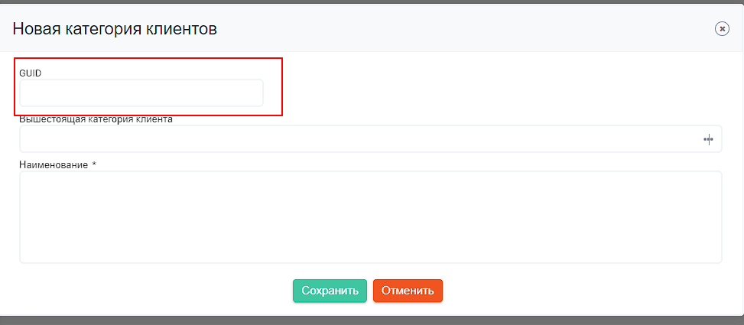 | уточнить спецификацию
В-13 | Windows 10 Домашняя х64; Яндекс Браузер Версия 23.11.3.935 (64-bit); 1920x1083 | Хедер главной страницы. Виджет с часами показывает некорректное время |  |  | Время в виджете не соответствует системному времени и несоответствует времени ни одного из часовых поясов (UTC+3) | Open

Лист2
